Форма_аккредитации_команд
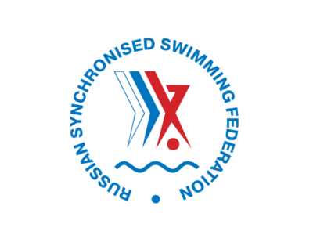 ЧЕМПИОНАТ РОССИИ ПО СИНХРОННОМУ ПЛАВАНИЮ 18 - 22 апреля 2021, Казань, Россия

№ | Регион (субъект РФ) | Фамилия | Имя | Отчество | Дата рождения | Функция | Название команды не более 40 символов | Комментарий
1
2
3
4
5
6
7
8
Выберите функцию из выпадающего списка
9
10
11
12
13
14

ПРОСИМ ОБРАТИТЬ ВНИМАНИЕ:
1. Все поля обязательны для заполнения
2. Фотографии необходимо направить отдельными файлами в приложении, фотографии необходимо наименовать следующим образом (Фамилия_Имя) - Иванова_Мария
3. Фотография участника должна соответствовать требованиям, представленным ниже: Формат- jpg, jpeg, 30х40 мм. Минимальный размер: 30 КБ. Фотографироваться нужно строго в анфас, корпус прямо, взгляд направлен в объектив. Задний фон светлее изображения лица. Рекомендуется до 10% серого или светло-голубого тона. Фон должен быть одноцветным, без какой-либо текстуры, изображения посторонних предметов. Черно-белые фотографии не принимаются.
4. Просим направить заполненную форму на адрес accreditation@dspkazan.com не позднее 1 апреля 2022 года
Заполняя поля заявки и направляя её в адрес АНО «Дирекция спортивных и социальных проектов», Вы даете согласие на обработку предоставленных персональных данных для целей аккредитации на мероприятие. Обработка персональных данных осуществляется в соответствии с действующим законодательством РФ.

